Feuil1
date | test | paramètres | état | résultats | auteur
 | DataBase |  | terminé | Réussite | Céline
 | vérification qu'aucune exception est lancée si les paramètres sont bon | Langue, No-type, exemplaires | terminé | Réussite | Céline
 | verification que le bon nombre de documents est renvoyés lors des appels | Langue, No-type, exemplaires | terminé | Réussite | Céline
 |  | auteur, jeux, exemplaires | terminé | Réussite | Céline
 |  | type_de_doc, no_type, exemplaires | terminé | Réussite | Céline
 |  | genre, jeux, exemplaires | terminé | Réussite | Céline
 |  | langue, jeux, emprunts | terminé | Réussite | Céline
 | vérifications qu'une illegal expression exception est lancée si un paramètre est nul | null, no_type, exemplaires | terminé | Réussite | Céline
 |  | langue, null, exemplaires | terminé | Réussite | Céline
 |  | langue, no_type, null | terminé | Réussite | Céline
 | vérification que l'exception no host found est lancée en l'absence de réseau | langue, no_type, exemplaires | terminé | Réussite | Céline

 | Cache |  | terminé | Réussite | Céline
 | vérification qu'aucune exception est lancée si les paramètres sont bon | Langue, No-type, emprunts, 5 | terminé | Réussite | Céline
 | vérification que le cache se vide correctement |  | terminé | Réussite | Céline
 | vérification qu'un document est correctement ajouté au cache | nombre d'exemplaire | terminé | Réussite | Céline
 |  | auteur | terminé | Réussite | Céline
 |  | type | terminé | Réussite | Céline
 |  | nombre d'embrunts | terminé | Réussite | Céline
 |  | vide | terminé | Réussite | Céline
 | vérifications qu'une illegal expression exception est lancée si un paramètre est nul | null, no_type, emprunts, 1 | terminé | Réussite | Céline
 |  | langue, null, emprunts, 1 | terminé | Réussite | Céline
 |  | langue, no_type, null, 1 | terminé | Réussite | Céline
 |  | langue, no_type, emprunts, 0 | terminé | Réussite | Céline

 | Main
 | lancer le programme et se charge jusqu'au bout | dans les bonnes conditions | terminé | Réussite | Céline
 |  | si internet coupe à 10% | terminé | Réussite | Céline
 |  | si internet coupe à 80% | en cours |  | Céline |  | voir si on fait la précision de on recharge pas tout, on affiche juste avec un disclaimer
 | sélection de la catégorie | rien | terminé | Réussite | Céline
 |  | offre | terminé | Réussite | Céline |  | voir pour que la fenêtre s'affiche à la bonne taille
 |  | demande | terminé | Réussite | Céline
 |  | comparaison | terminé | Réussite | Céline
 | sélection des paramètres dans l'offre | en ne touchant rien | terminé | Réussite | Céline
 |  | en ne cochant que le type de graph | terminé | Réussite | Céline |  | les paramètres par défaut des menus déroulants doivent s'afficher
 |  | en ne complétant que les paramètres | terminé | Réussite | Céline
 |  | camembert, film, rien touché d'autre | terminé | Réussite | Céline |  | les paramètres par défaut des menus déroulants doivent s'afficher
 |  | camembert, film, auteur, pas touché | terminé | Réussite | Céline |  | les paramètres par défaut des menus déroulants doivent s'afficher
 |  | camembert, pas touché, auteur, rien touché d'autre | terminé | Réussite | Céline |  | les paramètres par défaut des menus déroulants doivent s'afficher
 |  | camembert, film, auteur, 5 | terminé | Réussite | Céline
 |  | histogramme, BD, langue, 10 | en cours |  | Céline |  | pas d'affichage du nombre pour le français, difficulté de lecture des chiffres pour les grands nombres car se collent
 |  | histogramme, musique, type de doc, 5 | terminé | Réussite | Céline
 |  | histogramme, autre, genre, 1 | terminé | Réussite | Céline
 |  | histogramme, revues, auteurs, 20 | terminé | Réussite | Céline

 | sélection des paramètres dans la demande | en ne touchant rien | terminé | Réussite | Céline
 |  | camembert, jeux, auteur, 1 | terminé | Réussite | Céline
 |  | camemberrt, no type, langue, 5 | terminé | Réussite | Céline
 |  | camembert, films, type de doc, 10 | terminé | Réussite | Céline
 |  | camembert, BD, genre, 20 | terminé | Réussite | Céline
 |  | histogramme, BD, type_de_doc, 20 | en cours |  |  |  | n'en affiche que 5 car il y en a que 5. peut être mettre un message pour prévenir l'utilisateur
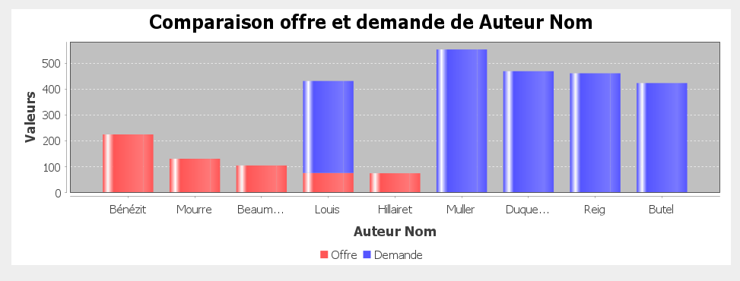
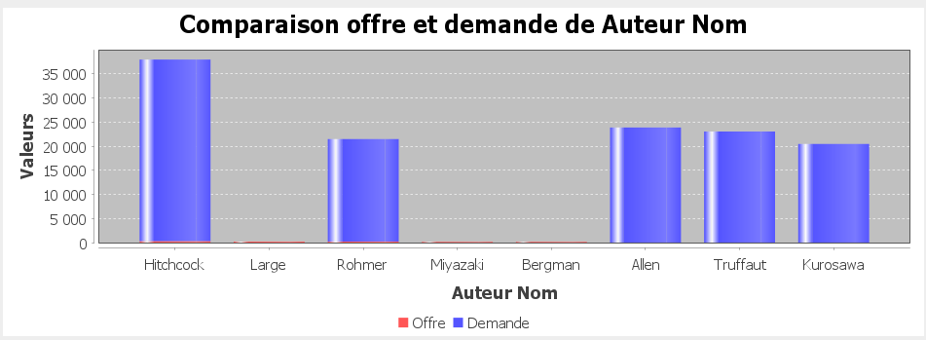
 |  | histogramme, BD, langue, 20 | terminé | Réussite | Céline
 |  | histogramme, musique, auteur, 10 | terminé | Réussite | Céline
 |  | histogramme, jeux, type de doc, 5 | terminé | Réussite | Céline
 |  | histogramme, livres, genre, 1 | terminé | Réussite | Céline

 | sélection des paramètres dans la demande | revues, langue, 1 | terminé | Réussite | Céline
 |  | autre, auteur, 5 | en cours | Echec | Céline |  | voir image
 |  | film, auteur, 5 | en cours | Echec | Céline |  | ne marche pas… m'en affiche 8 et variable
 |  | film, langue, 5 | en cours | Echec | Céline |  | m'en donne 6

 | ouverture de l'application | s'affiche au bon endroit, que ce soit lisible | en cours | Echec | Céline |  | ne s'adapte pas à la taille de l'écran dans le first screen, pas d'accès au bouton
 |  | la fenetre graphique est dans les bonnes dimension avec tout affiché | terminé | Réussite | Céline

 | Test boutons | clic retour menu ramène bien au menu de sélection de la catégorie | terminé | Réussite | Céline
 |  | clic valider met bien a jour l'affichage | terminé | Réussite | Céline

 | MainWindow
 | test enregistrement du graphique | clic droit enregistrer en png | terminé | Réussite | Céline | test foncitonnel
 | zoom en sélectionnat sur l'écran |  | terminé | Réussite | Céline | test foncitonnel
 | changer la couleur avec le clic droit |  | terminé | Réussite | Céline | test foncitonnel

 | BarresEmpilees
 | affichage graphique en barres empilées | langue, livres, exemplaires et emprunts, max 5 | terminé | Réussite | Marine
 |  | auteur, jeux, exemplaires et emprunts, max 10 | terminé | Réussite | Marine
 |  | genre, BD, exemplaires et emprunts, max 20 | terminé | Réussite | Marine

 | CamembertTest
 | affichage graphique en camemberts | langue, livres, emprunts, max 5 | terminé | Réussite | Marine
 |  | auteur, jeux, exemplaires, max 10 | en cours |  | Marine
 |  | genre, BD, emprunts, max 20 | terminé | Réussite | Marine

 | HistogrammeTest
 | affichage graphique en histogrammes | langue, livres, emprunts, max 5 | terminé | Réussite | Marine
 |  | auteur, jeux, exemplaires, max 10 | en cours |  | Marine
 |  | genre, BD, emprunts, max 20 | terminé | Réussite | Marine

 | ControleurMenu |  | terminé | Réussite | Céline
 | test du constructeur |  | terminé | Réussite | Céline | test unitaires
 | test du setter du current Mode | exemplaire | terminé | Réussite | Céline | test unitaires
 |  | exemplaire, puis emprunts | terminé | Réussite | Céline | test unitaires
 |  | exemplaire, puis emprunts, puis both | terminé | Réussite | Céline | test unitaires

 | FirstScreenController
 | vérification de la création du cache après le chargement |  | terminé | Réussite | Marine | test unitaires
 | vérification du remplissage du cache |  | en cours | Echec | Marine | test unitaires

